Лист1
ООО "Н-Технология" Розничный прайс-лист |  | ntdpk@mail.ru info@ntdpk.ru
Алтайский край г.Бийск.ул.Васильева 93В (3854)302600 +79130864955
Наименование товара | Фото профиля | Размеры, мм | Вес, кг | Цвет | Вид обработки | Цена розничная за пог. м., руб. | Цена розничная за м2, руб.
Террасная доска "эконом" | 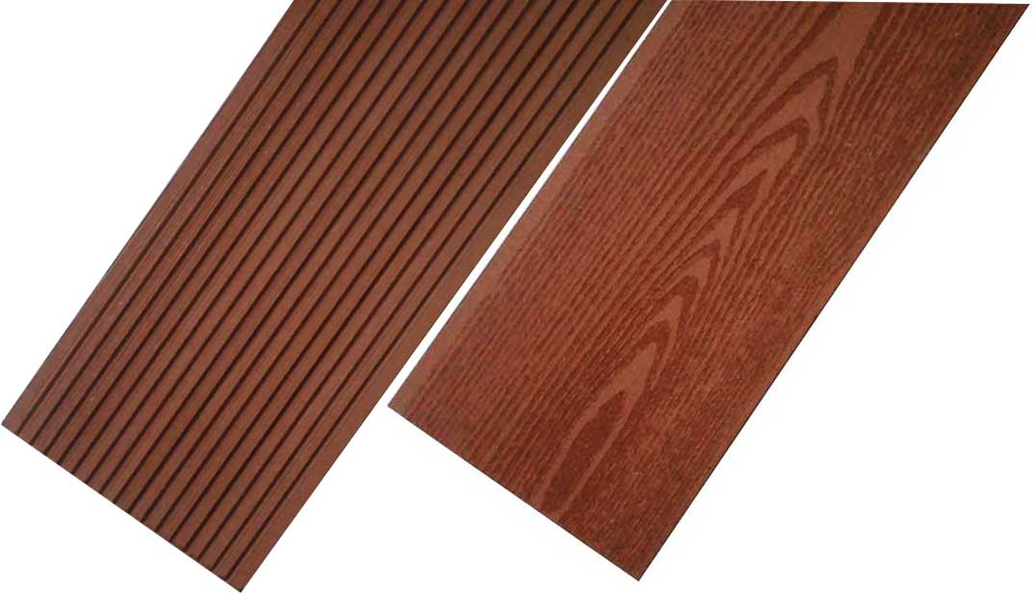 | 140*25 | 2,8 кг/м.п. (19,5 кг/м2) | кварц терракот каштан кофе венге шоколад | Без обработки | 268 | 1872
 |  |  |  |  | Шлифованная | 272 | 1900
 |  |  |  |  | Фактура дерева | 282 | 1970
 |  |  |  | клен сосна индиго | Без обработки | 291 | 2033
 |  |  |  |  | Шлифованная | 296 | 2068
 |  |  |  |  | Фактура дерева | 307 | 2145
Террасная доска "стандарт" | 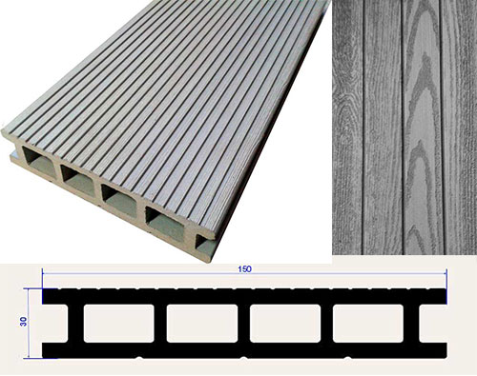 В 1м2 = 6.6 м.п. | 150*30 | 3,1 кг/м.п. (20,3 кг/м2) | кварц терракот каштан кофе венге шоколад | Без обработки | 332 | 2172
 |  |  |  |  | Шлифованная | 337 | 2205
 |  |  |  |  | Фактура дерева | 347 | 2271
 |  |  |  | клен сосна индиго | Без обработки | 360 | 2350
 |  |  |  |  | Шлифованная | 365 | 2383
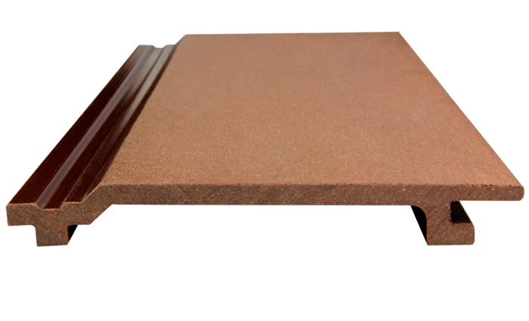
 |  |  |  |  | Фактура дерева | 376 | 2455
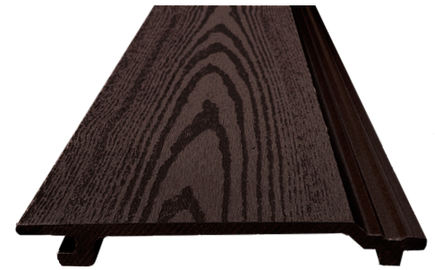 Сайдинг ДПК (фасадная панель) | В 1м2 = 7м.п. | 160*20 (видимая поверхность 145 мм) | 1,6 кг/м.п. | кварц терракот каштан кофе венге шоколад | Без обработки | 194 | 1335
 |  |  |  |  | Шлифованная | 199 | 1370
 |  |  |  |  | Фактура дерева | 209 | 1440
 |  |  |  | клен сосна индиго | Без обработки | 210 | 1447
 |  |  |  |  | Шлифованная | 217 | 1496
 |  |  |  |  | Фактура дерева | 227 | 1566
Лага ДПК (цена за м.п.) | 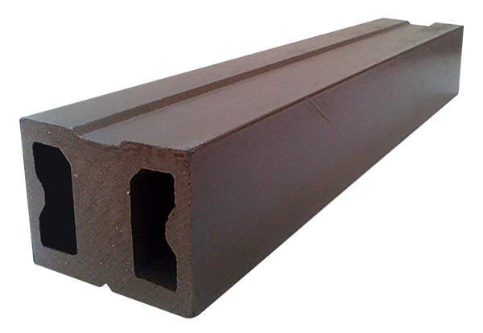 | 40*50 | 1,8 кг/м.п. | венге | Без обработки | 220
Лага ДПК (цена за м.п.) | 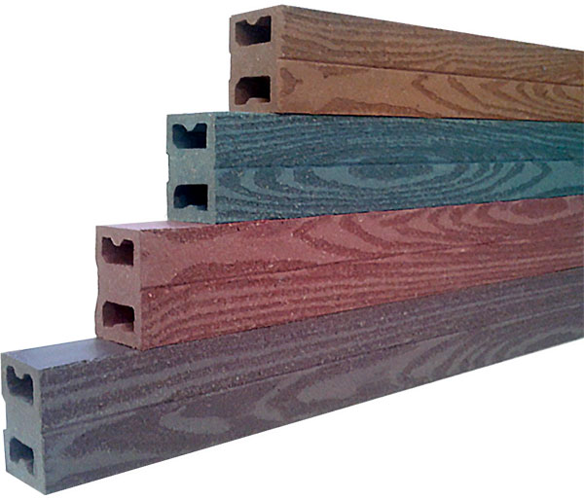 | 40*50 | 1,8 кг/м.п. | кварц терракот каштан кофе венге шоколад | Фактура дерева | 240
 |  |  |  | клен сосна индиго | Фактура дерева | 250
Лага ДПК, облегченная (цена за м.п.) | 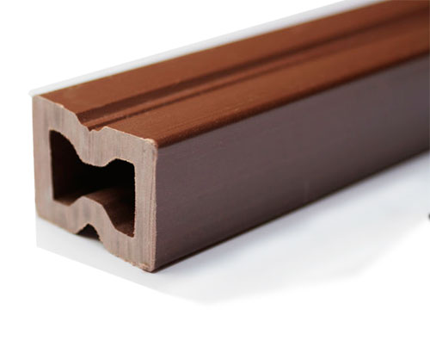 | 30*40 | 1 кг/м.п. | кварц терракот каштан кофе венге шоколад | Без обработки | 140
 |  |  |  | клен сосна индиго | Без обработки | 155
Лага ДПК, полнотелая (цена за м.п.) | 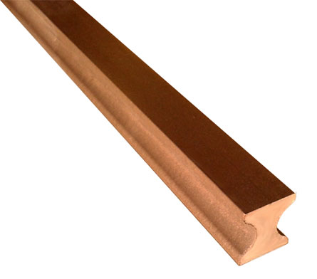 | 40*50 | 1,8 кг/м.п. | кварц терракот каштан кофе венге шоколад | Без обработки | 260
 |  |  |  | клен сосна индиго | Без обработки | 270
Уголок ДПК (цена за м.п.) |  | 55*30 | 0,8 кг/м.п. | кварц терракот каштан кофе венге шоколад | Без обработки | 165
 |  |  |  |  | Шлифованная | 170
 |  |  |  |  | Фактура дерева | 175
 |  |  |  | клен сосна индиго | Без обработки | 170
 |  |  |  |  | Шлифованная | 175
 |  |  |  |  | Фактура дерева | 180
Торцевая планка ДПК (цена за м.п.) |  | 55*10 | 0,6 кг/м.п. | кварц терракот каштан кофе венге шоколад | Без обработки | 140
 |  |  |  |  | Шлифованная | 145
 |  |  |  |  | Фактура дерева | 150
 |  |  |  | клен сосна индиго | Без обработки | 145
 |  |  |  |  | Шлифованная | 150
 |  |  |  |  | Фактура дерева | 155
Погонаж ДПК (планкен), (цена за м.п.) | 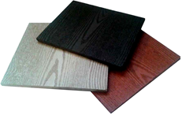 | 265*12 | 2,65 кг/м.п. | кварц терракот каштан кофе венге шоколад | Шлифованная | 510
 |  |  |  |  | Фактура дерева | 530
 |  |  |  | клен сосна индиго | Шлифованная | 536
 |  |  |  |  | Фактура дерева | 564
Погонаж ДПК (планкен), (цена за м.п.) | 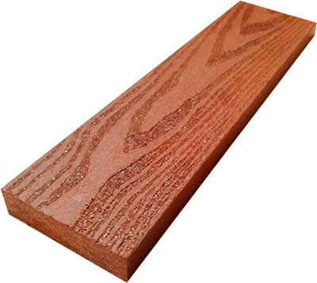 | 72*18 | 1,65 кг/м.п. | кварц терракот каштан кофе венге шоколад | Без обработки | 420
 |  |  |  |  | Шлифованная | 425
 |  |  |  |  | Фактура дерева | 430
 |  |  |  | клен сосна индиго | Без обработки | 439
 |  |  |  |  | Шлифованная | 445
 |  |  |  |  | Фактура дерева | 451
Кляймер, (цена за шт.) | 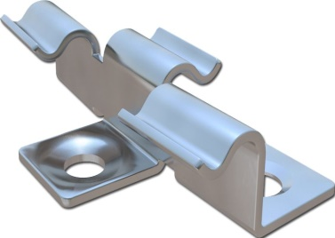 | Нержавеющий, шов 2-3 мм |  |  |  | 18

